Solicitud gráfica
 | Área: | Matemáticas |  |  | Fecha:
 | Grado: | 8 |  |  | 2015-12-20
 | Título del tema: |  |  |  | ¿Cuaderno de estudio o recurso? | Recurso
 | Editor: | Josué Malagón |  |  | Motor del recurso | Diaporama F1

 | Código guión o recurso: | MA_08_06_REC10a | ← Para determinar este código, visite la hoja de Ayuda
 |  |  |  |  | ESPECIFICACIÓN DE ARCHIVOS A ENTREGAR
Núm. | Archivo Shutterstock o ruta en web | Imagen para: | Tipo | Ubicación de la imagen en el recurso Diaporama F1 | Nombre imagen SMALL | Tamaño imagen SMALL | Nombre imagen ZOOM | Tamaño imagen ZOOM | Descripción | Observaciones
IMG01 | ver observaciones | Recurso Diaporama F1 | Ilustración | Contenido | MA_08_06_REC10a_IMG01.png | 950 x 608 px |  |  | Agregar nombres a los ejes del plano cartesiano, es para la ficha del estudiante no para el recurso. | 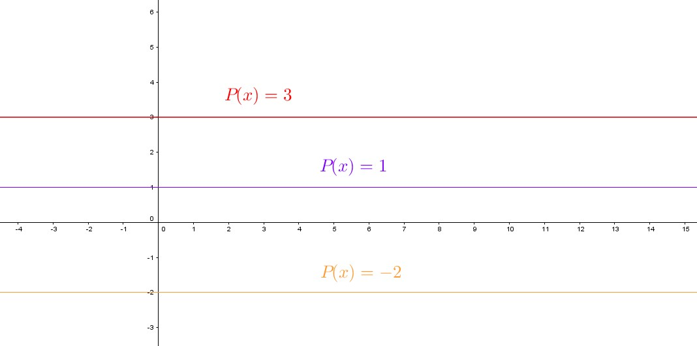
IMG02 | ver observaciones | Recurso Diaporama F1 | Ilustración | Contenido | MA_08_06_REC10a_IMG02.png | 950 x 608 px |  |  | Agregar nombres a lso ejes del plano cartesiano, la imagen es para la ficha del estudiante no para el recurso,. | 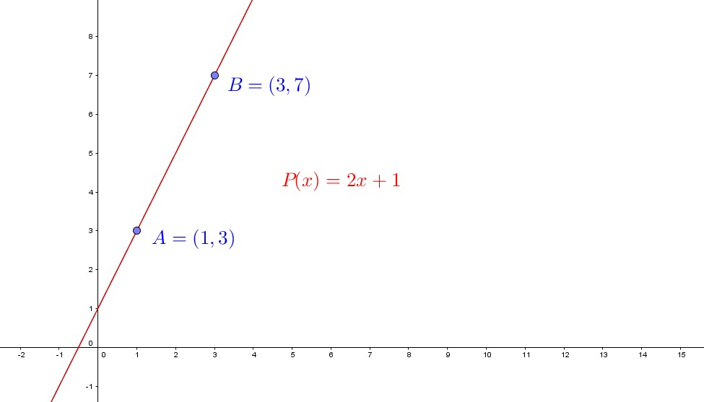
IMG03 | ver observaciones | Recurso Diaporama F1 | Ilustración | Contenido | MA_08_06_REC10a_IMG03.png | 950 x 608 px |  |  | Agregar nombres al plano cartesiano, tener en ceunta los puntos de corte, es para la ficha del estudiante no para el recurso | 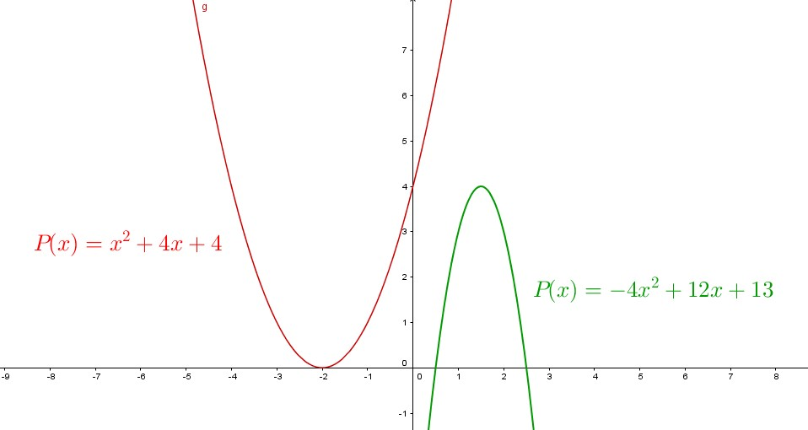
IMG04 | ver observaciones | Recurso Diaporama F1 | Ilustración | Contenido | MA_08_06_REC10a_IMG04.png | 950 x 608 px |  |  | Agregar nombres a los ejes del planoa cartesiano (X y Y en mayúscula y cursiva), | 